คำชี้แจง แบบ ค.011
คำชี้แจงการกรอกแบบ ค.011 รายงานผลการจัดซื้อครุภัณฑ์ ใน บัญชีราคามาตรฐานครุภัณฑ์ ฉบับธันวาคม 2567
1 | 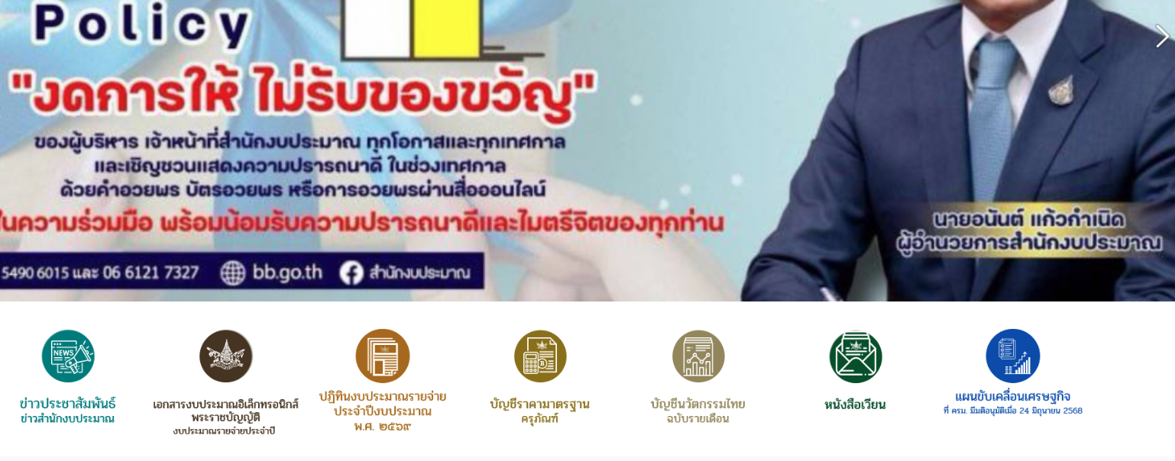 Download แบบ ค.011 รายงานผลการจัดซื้อครุภัณฑ์ในบัญชีราคามาตรฐานครุภัณฑ์ (ไฟล์ Excel) จากเว็บไซต์ http://www.bb.go.th ในหัวข้อ "บัญชีราคามาตรฐานครุภัณฑ์"
2 | เปิดไฟล์ Excel ที่ downlaod มา และขอความร่วมมือหน่วยงานดำเนินการกรอกข้อมูลในแบบ ค.011 โดยรายงานข้อมูลผลการจัดซื้อครุภัณฑ์ ตั้งแต่วันที่ 1 ตุลาคม 2567 - วันที่ 30 กันยายน 2568 ดังนี้
3 | - ให้กรอกข้อมูลลงในเฉพาะ column สีฟ้า ได้แก่ column รหัสหน่วยงาน หน่วยงานย่อย รหัสรายการครุภัณฑ์ มูลค่าจัดซื้อรวม จำนวน ยี่ห้อ รุ่น ชื่อบริษัท/ห้าง/ร้าน และหมายเหตุ (ถ้ามี)
 | - column สีเขียว ได้แก่ column จังหวัดที่จัดซื้อ วันที่จัดซื้อ (ใบสั่งซื้อ/สัญญา) และประเภทธุรกิจ ให้กด▼เพื่อเลือกข้อมูลใน Dropdown list มาใส่
 | 1) กรอก"รหัสหน่วยงาน" ใน column รหัสหน่วยงาน
 | 1.1) เลือก Sheet “รหัสหน่วยงาน”
 | 1.2) กด Click ที่ช่อง “หน่วยงาน (ระดับกรม)” เพื่อค้นหารหัสหน่วยงาน
 | 1.3) นำรหัสหน่วยงานที่ได้ กรอกลงใน column รหัสหน่วยงาน ใน Sheet “แบบ ค.011”
 | *** เมื่อกรอกรหัสหน่วยงานเรียบร้อยแล้ว ข้อมูลชื่อกระทรวงและกรมจะปรากฏใน column กระทรวง และ column กรม โดยอัตโนมัติ
 | 2) column หน่วยงานย่อย >> กรอกชื่อหน่วยงานย่อยที่จัดซื้อ
 | 3) column จังหวัดที่จัดซื้อ >> ให้กดเลือกชื่อจังหวัด จาก ▼ Dropdown list เช่น กรุงเทพมหานคร จังหวัดนนทบุรี ฯลฯ
 | 4) column รหัสรายการครุภัณฑ์
 | 1.1) เลือก Sheet “รหัสรายการครุภัณฑ์”
 | 1.2) กด Click ที่ช่อง"ครุภัณฑ์" และช่อง "ประเภท/รายการ" เพื่อค้นหารหัสรายการครุภัณฑ์
 | 1.3) นำรหัสรายการครุภัณฑ์ที่ได้ กรอกลงใน column รหัสรายการครุภัณฑ์ ใน Sheet “แบบ ค.011”
 | *** เมื่อกรอกรหัสรายการครุภัณฑ์เรียบร้อยแล้ว ข้อมูลชื่อรายการครุภัณฑ์ ราคามาตรฐาน และหน่วยนับ จะปรากฏใน column รายการครุภัณฑ์ column ราคามาตรฐาน ธ.ค. 67 (บาทต่อหน่วย) และ column หน่วยนับ โดยอัตโนมัติ
 | 5) column มูลค่าจัดซื้อรวม (บาท) >> กรอกมูลค่ารวมทั้งสิ้นที่หน่วยงานจัดซื้อ
 | 6) column จำนวน >> กรอกจำนวน/ปริมาณ ที่จัดซื้อ
 | *** เมื่อกรอกข้อมูลใน column มูลค่าจัดซื้อรวม (บาท) และ column จำนวนที่จัดซื้อเรียบร้อยแล้ว ข้อมูลราคาที่จัดซื้อต่อหน่วยจะปรากฏใน column ราคาที่จัดซื้อต่อหน่วย (บาทต่อหน่วย) โดยอัตโนมัติ
 | 7) column ยี่ห้อ >> กรอกยี่ห้อของสินค้าที่จัดซื้อ
 | 8) column รุ่น >> กรอกรุ่นของสินค้าที่จัดซื้อ
 | 9) column วันที่จัดซื้อ (ใบสั่งซื้อ/สัญญา) >> ให้กดเลือกวันที่ เดือน และปีที่จัดซื้อ จาก ▼Dropdown list
 | 10) column ประเภทธุรกิจ >> ให้กดเลือกประเภทธุรกิจ จาก ▼ Dropdown list เช่น บริษัทจำกัด ห้างหุ้นส่วนจำกัด ฯลฯ
 | 11) column ชื่อ บริษัท / ห้างฯ / ร้าน >> กรอกชื่อบริษัท/ห้าง/ร้าน ที่หน่วยงานจัดซื้อ
 | 12) column หมายเหตุ (ถ้ามี) >> ถ้ามี หมายเหตุหรือข้อมูลเพิ่มเติม ให้กรอกลงใน column นี้
 | 13) กด Save as และส่งข้อมูลผลการจัดซื้อเฉพาะไฟล์ Excel มาที่ Email : std.d1@bb.go.th ภายในวันศุกร์ที่ 7 พฤศจิกายน 2568
4 | ห้ามแก้ไขข้อมูลใน sheet "รหัสหน่วยงาน" และ "รหัสรายการครุภัณฑ์"
5 | หากมีการเปลี่ยนแปลงข้อมูลไฟล์ Excel นี้ กองมาตรฐานงบประมาณ 1 จะแจ้งเวียนให้ทราบเพื่อ Download ไฟล์ใหม่ ในภายหลัง
6 | สอบถามเพิ่มเติม กองมาตรฐานงบประมาณ 1 - เรื่องแบบฟอร์ม , เรื่องระเบียบ/ทั่วไป , เรื่องการส่งแบบฟอร์ม โทร. 0 2278 7000 ต่อ 1315 (คุณจตุพร) (คุณกษิดิศ) (คุณธนาพล)
7 | ทั้งนี้ เพื่อความมีประสิทธิภาพในการกรอกข้อมูล ควรใช้โปรแกรม Microsoft Excel เวอร์ชั่น 2013 เป็นต้นไป

